关系图
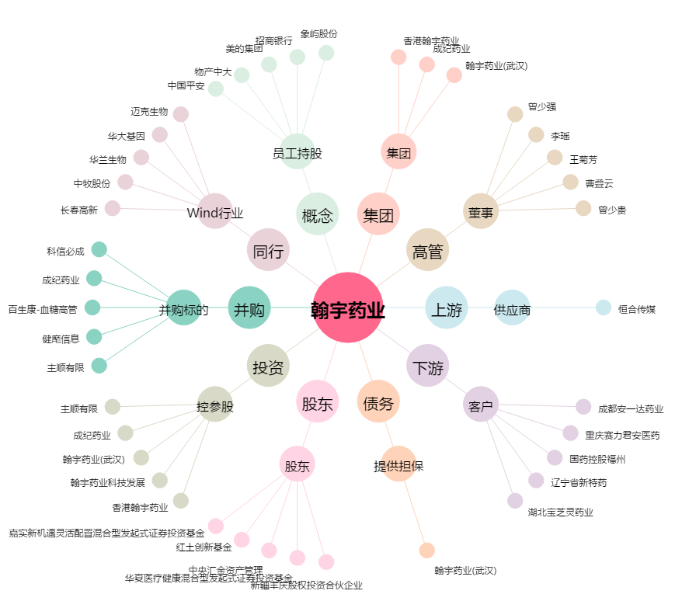
翰宇药业[300199.SZ] - 关系概览图

